Fiche évaluations
  |  |  |  |  |  | Auteur de la fiche: Maria Antonini |  |  |  | 
Objectif général: accès lexical |  |  |  |  |  |  |  |  |  | Diagnostic (DSM 5) : Trouble du langage
Objectif spécifique: accès au lexique travaillé |  |  |  |  |  |  |  |  |  | Age: 6;9 ans
Mots clés: accès lexical; comparaison traitement |  |  |  |  |  |  |  |  |  | Niv scolaire/formation: 3ème Harmos (Canton du Tessin)

 | Modalités de passation des pré- et post-tests: Dénomination d'images
 | Items | Fréquence | Nombre de syllabes | Liste | Prét-test | ttt proposé | Matériel utilisé | Fréquence du ttt | Post-test |  | Fréquence séance ttt: |  | 2 x/sem pd 4 sem
Liste travaillée (phonologie) | Sella | 624 | 2 | A |  | ttt phonologique: répétition avec proposition d'indice phonologique, désignation, dénomination, production du premier phonème, décomposition du mot en syllabes | Photos en couleur | 25 min 1 x/sem |  |  | Fréquence maison: |  | 0 x/sem
 | Ruota | 1591 | 2 | A |  |  |  |  |  |  | Durée totale (heures): |  | 3h20
 | Luci | 4105 | 2 | A |  |  |  |  |  |  | Nb session: |  | 8
 | Targa | 1574 | 2 | A
 | Valvola | 638 | 3 | A |  |  |  |  |  |  | Littérature de référence:
 | Manubrio | 69 | 3 | A |  |  |  |  |  |  | Bragard, A., & Maillart, C. (2005). Évaluation et rééducation de l’organisation sémantique chez l’enfant: étude d’un cas clinique. Glossa, 94, 48-69. Bragard, A., Schelstraete, M.-A., Snyers, P., & James, D. (2012). Word-Finding Intervention for Children with Specific Language Impairment: A Multiple Single-Case Study. Language, Speech, and Hearing Services in Schools, 43, 222-234. Gray, S. (2005). Word learning by preschoolers with specific language impairment: effect of phonological or semantic cues. Journal of Speech, Language, and Hearing Research, 48, 1452- 1467. McGregor, K. (1994). Use of phonological information in a word-finding treatment for children. Journal of Speech and Hearing Research, 37(6), 1381-1393. Schelstraete, M. A., Bragard, A., Collette, E., Nossent, C., & Van Schendel, C. (2011). Traitement du langage oral chez l’enfant. Paris: Masson-Elsevier.
 | Catena | 1843 | 3 | A
 | Pedale | 157 | 3 | A
 | Specchietto | 298 | 3 | A
 | Fanale | 68 | 3 | A
 | Serbatoio | 619 | 4 | A
 | Cavalletto | 80 | 4 | A
 |  | 972.2 | 2.8

Liste travaillée (sémantique) | Stecca | 202 | 2 | B |  | ttt sémantique: proposition d'indices, définitions | Photos en couleur | 25 min 1 x/sem |  |  | Résultats (réussite):
 | Rete | 2960 | 2 | B |  |  |  |  |  |  |  | Pré-test | Post-test
 | Porte | 3824 | 2 | B |  |  |  |  |  |  | Liste A
 | Squadre | 1710 | 2 | B |  |  |  |  |  |  | Liste B
 | Pallina | 444 | 3 | B |  |  |  |  |  |  | Liste C
 | Paletta | 169 | 3 | B
 | Bastone | 1654 | 3 | B |  |  |  |  |  |  | Stats:
 | Fischietto | 158 | 3 | B |  |  |  |  |  |  | LISTE A | Echec post-test | Réussite post-test | LISTE B | Echec post-test | Réussite post-test | LISTE C | Echec post-test | Réussite post-test
 | Ingaggio | 260 | 3 | B |  |  |  |  |  |  | Echec pré-test |  |  | Echec pré-test |  |  | Echec pré-test
 | Bandana | 64 | 3 | B |  |  |  |  |  |  | Réussite pré-test |  |  | Réussite pré-test |  |  | Réussite pré-test
 | Avversari | 469 | 4 | B
 | Centrocampo | 34 | 4 | B
 |  | 995.7 | 2.8 |  |  |  |  |  |  |  | Graphique:
 |  |  |  |  |  |  |  |  |  |  | 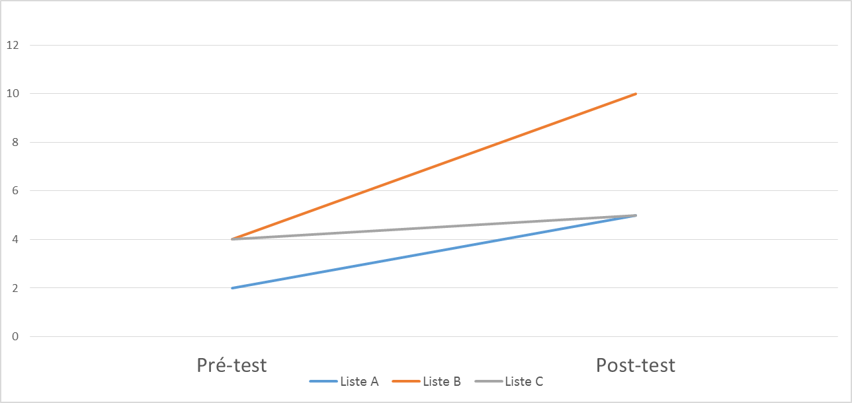

Liste contrôle C | Sciarpa | 427 | 2 | C | 2017-11-21 | Liste C non travaillée Caractéristiques: Mots appariés aux listes A et B en fréquence et nombre de syllabes |  |  | 2018-01-23
 | Neve | 2802 | 2 | C
 | Ghiaccio | 4085 | 2 | C
 | Tuta | 1210 | 2 | C
 | Pupazzo | 501 | 3 | C
 | Ghiacciolo | 140 | 3 | C
 | Impronta | 1513 | 3 | C
 | Racchetta | 148 | 3 | C
 | Pattini | 280 | 3 | C
 | Ghirlanda | 58 | 3 | C
 | Calendario | 757 | 4 | C
 | Sciatori | 39 | 4 | C
 |  | 996.7 | 2.8

 |  |  |  |  |  |  |  |  |  |  | Adaptations nécessaires / remarques:
 |  |  |  |  |  |  |  |  |  |  | Pour cet enfant présentant des difficultés d’accès lexical, un travail visant l’enrichissement des compétences sémantiques est plus efficace qu’un travail visant l’enrichissement des compétences phonologiques.

